附件1平台解析版本格式示例
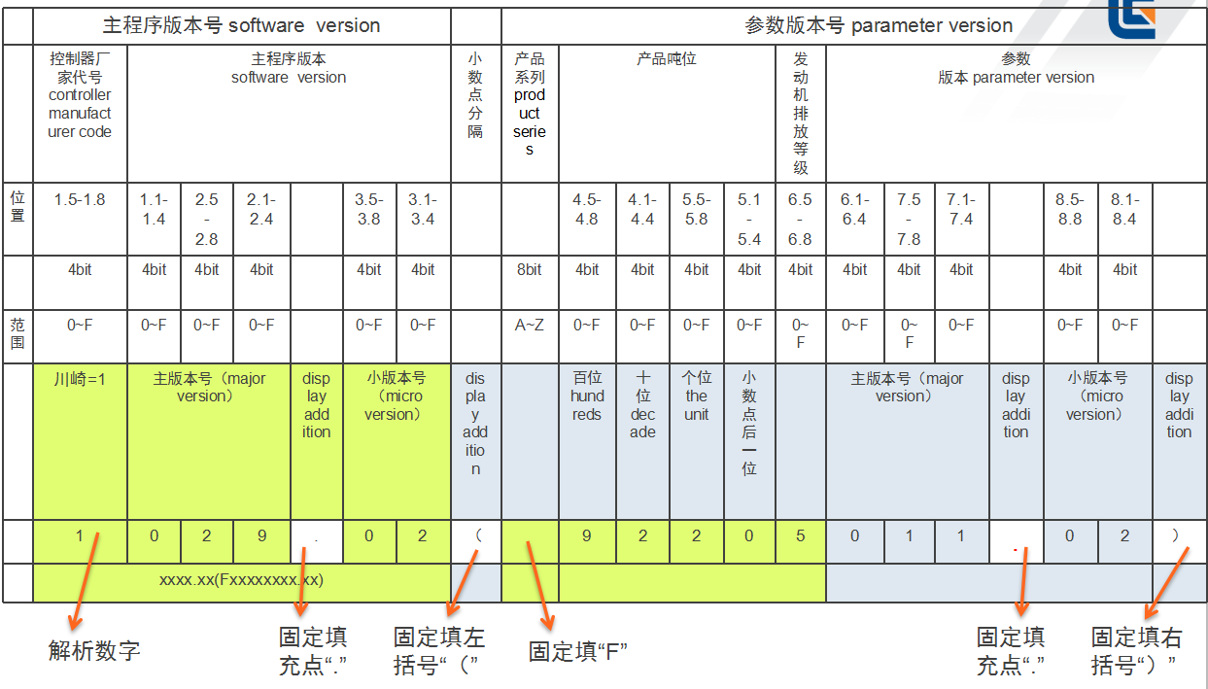
控制器版本

